상품제안서
모닝메탈볼펜(자석케이스포함) | 상품코드: F19094

 |  |  |  |  |  |  | 02-412-0044 | www.easy1.co.kr
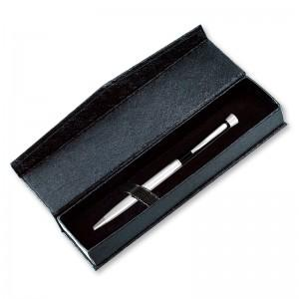

【상세/제작정보】 | <p><b><span style="font-size: 12pt;">​* 배송비-&nbsp;한박스당 200개 / 배송비 5000원​</span></b></p><p><b><span style="font-size: 12pt;">*&nbsp;</span><span style="font-size: 12pt;">200개 이상 주문시 레이저인쇄 한 곳 포함 / 200개 미만시 인쇄비 30,000원 별도</span></b></p>

【인쇄/포장옵션】 | 레이저, 풀칼라, 개별인쇄 / 포장지포장

【공급단가】 | 수량 | 100~ | 300~ | 500~ | 1,000~ | 3,000~
*VAT별도 | 단가 | 1,790원 | 1,720원 | 1,680원 | 1,630원 | 1,610원

【상품 URL】 | http://www.easy1.co.kr/src/goods_detail.php?gdno=19094

